REFE
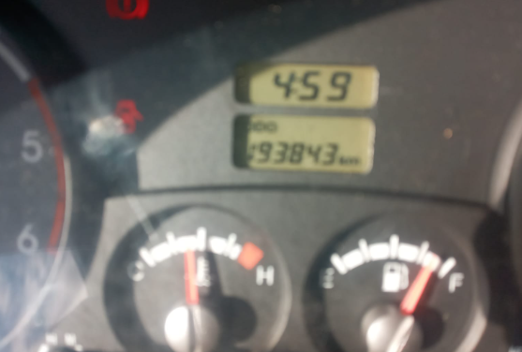
CONDUCTORES | VEHICULO |  |  | GAS |  | OBRA |  | PROVEEDOR | RUC
FERNANDO BONILLA | VL-001 | PSD0139 | EXTRA | EXTRA | $2.1429 | EMERGENCIA 2 |  | MAYORGA VEINTIMILLA FELIX XAVIER | 1802172757001
BRYAN PATRICIO SANCHEZ GUAMANQUISPE | VL-002 | TBE6952 | EXTRA | DIESEL | $1.5625 | ATLANTIS Y PREDATOR |  | CORHOL MAYORISTA | 1890001714001
GIOVANNY ARISTOBULO DEL SALTO LALAMA | VL-003 | TBF3779 | EXTRA |  |  | AMATERASU |  | C.S. ALONSO GAVILANEZ | 1890142245001
BYRON ALEJANDRO SANTAMARIA AMAN | VL-004 | TBH6259 | DIESEL |  |  | TERREMOTO AASS |  | SAZFALVA CIA LTDA | 1891795749001
FABIAN SANCHEZ | VL-005 | TBL1904 | DIESEL |  |  | AROSEMENA AAPP |  | DESGAE CIA. LTDA | 1792605504001
OMAR NAVAS | CH SAIL | TBC2217 | EXTRA |  |  | ATLANTIS |  | NUÑEZ ACURIO SANTIAGO CARLOS | 1803077070001
 | VLS-001 | TBB9840 | DIESEL |  |  | PREDATOR |  | CUSTODE UNO ESTACION DE SERVICIO | 1891800262001
 | VLS-002 | TBK5630 | DIESEL |  |  | LA LAGUNA |  | BERMUDEZ MIRANDA ESTHELA ELIZABAETH | 1803167582001
0 | VEH SEDAN | PSI0758 | EXTRA |  |  |  |  | GASOLINERA VALLE | 1800384826001
0 | VEH TOYOTA |  |  |  |  |  |  | MAIDA IVETH PAREDES URQIZO | 1802535425001
 | VEH GSI |  |  |  |  |  |  | EMINENS CIA LTDA | 1791848608001
 | VEH ODO2 |  |  |  |  |  |  | ALOBAMBA CIA LTDA | 1890141508001

 |  |  |  |  |  | VEH ODO | VEHI TOYOTA
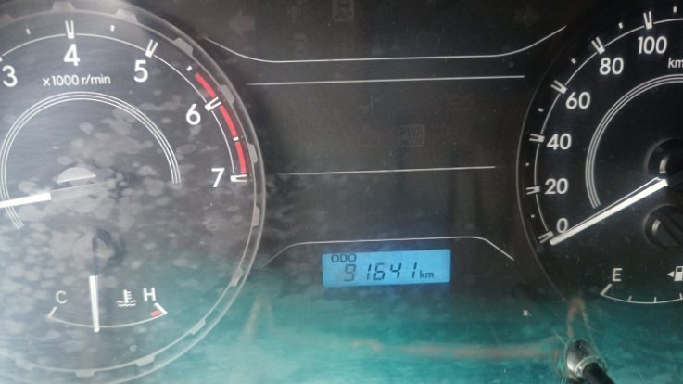

 |  |  |  |  |  | VEH ODO2

